报销
费用报销申请表
申请部门：
申请人： 申请时间：
序号 | 采购时间 | 物品名称 | 规格/型号/颜色 | 单价（元） | 数量 | 单位 | 运费 | 总价（元） | 采购渠道 | 购买信息截图 发票 |  | 发票 | 备注
1 | 2026-06-11 | 落地衣架 | 大；1.2米黑色；加粗加固款；承重80斤 | 82.3 | 1 | 个 | / | 82.3 | 淘宝 | 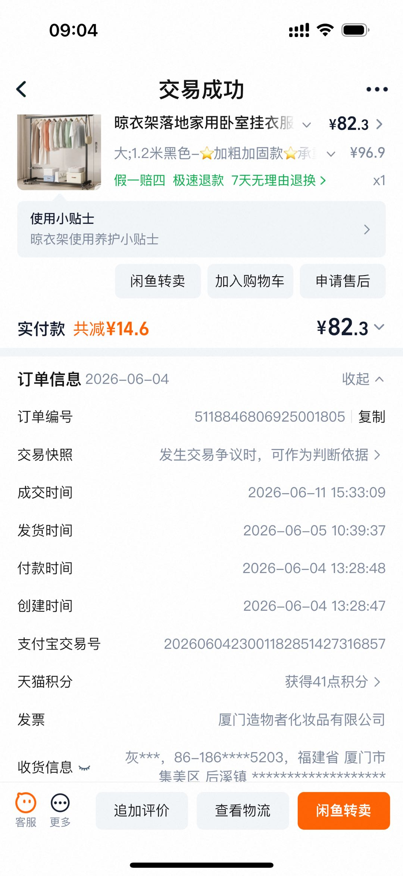 | / |  | /

总合计 |  |  |  |  | 82.3

